podział na subregiony

Podział Wielkopolski na subregiony wg przynależności powiatowych urzędów pracy do Oddziałów Wojewódzkiego Urzędu Pracyw Poznaniu
 | powrót do spisu tabel

Tab. 3.1
Tabela 3. Osoby bezrobotne w Wielkopolsce ogółem - luty 2020 r. |  |  |  |  |  |  |  | Powrót do spisu tabel
3.1 Liczba, zmiany i płynność bezrobocia
L.p. | Powiaty | Liczba bezrobotnych w końcu miesiąca | % wzrost/spadek bezrobotnych |  | dane z miesiąca sprawozdawczego
 |  |  | w stosunku do stycznia 2020 r. | w stosunku do lutego 2019 r. | napływ | odpływ
 |  |  |  |  |  | ogółem | z powodu podjęcia pracy
1. | chodzieski | 1,416 | -2.7 | 3.4 | 163 | 203 | 95
2. | czarnkowsko -trzcianecki | 1,414 | -1.1 | -8.2 | 292 | 308 | 153
3. | gnieźnieński | 2,115 | 3.8 | -11.7 | 420 | 342 | 137
4. | gostyński | 1,751 | -1.4 | -11.4 | 230 | 255 | 122
5. | grodziski | 835 | 0.6 | -14.5 | 113 | 108 | 65
6. | jarociński | 1,194 | 0.1 | -4.0 | 188 | 187 | 84
7. | kaliski | 2,183 | 2.7 | -0.2 | 408 | 350 | 155
7a. | - powiat ziemski | 778 | 2.6 | -3.8 | 138 | 118 | 46
7b. | - m. Kalisz | 1,405 | 2.8 | 2.0 | 270 | 232 | 109
8. | kępiński | 552 | -2.1 | -14.0 | 70 | 82 | 47
9. | kolski | 1,415 | -1.5 | -8.3 | 278 | 300 | 152
10. | koniński | 6,273 | 1.2 | -5.1 | 771 | 695 | 318
10a. | - powiat ziemski | 4,078 | 0.1 | -3.2 | 476 | 473 | 214
10b. | - m. Konin | 2,195 | 3.4 | -8.4 | 295 | 222 | 104
11. | kościański | 936 | 6.6 | 3.0 | 191 | 133 | 69
12. | krotoszyński | 1,170 | 2.2 | -9.9 | 216 | 191 | 112
13. | leszczyński | 1,827 | 1.8 | -10.3 | 295 | 263 | 164
13a. | - powiat ziemski | 702 | 0.4 | -9.7 | 112 | 109 | 70
13b. | - m. Leszno | 1,125 | 2.6 | -10.7 | 183 | 154 | 94
14. | międzychodzki | 572 | -5.8 | -2.9 | 93 | 128 | 59
15. | nowotomyski | 783 | 1.0 | 4.4 | 122 | 114 | 75
16. | obornicki | 726 | 6.0 | -4.6 | 151 | 110 | 45
17. | ostrowski | 2,112 | 0.9 | 7.0 | 388 | 369 | 198
18. | ostrzeszowski | 1,023 | -2.0 | -8.3 | 163 | 184 | 106
19. | pilski | 2,589 | 2.4 | -2.6 | 432 | 372 | 135
20. | pleszewski | 1,076 | 2.8 | 17.0 | 176 | 147 | 67
21. | poznański | 6,613 | 5.0 | -10.2 | 1,212 | 898 | 496
21a. | - powiat ziemski | 2,402 | 4.5 | -15.7 | 406 | 303 | 180
21b. | - m. Poznań | 4,211 | 5.3 | -6.8 | 806 | 595 | 316
22. | rawicki | 1,023 | -1.9 | -4.1 | 167 | 187 | 94
23. | słupecki | 1,665 | -2.7 | -4.2 | 242 | 289 | 165
24. | szamotulski | 1,050 | 1.3 | -17.4 | 167 | 154 | 86
25. | średzki | 1,606 | -0.5 | 8.7 | 242 | 250 | 128
26. | śremski | 552 | 4.5 | 16.7 | 123 | 99 | 51
27. | turecki | 1,446 | -1.2 | -9.8 | 244 | 262 | 116
28. | wągrowiecki | 1,292 | 5.1 | -10.2 | 201 | 138 | 75
29. | wolsztyński | 513 | 2.2 | 2.8 | 105 | 94 | 46
30. | wrzesiński | 1,263 | 1.1 | -4.0 | 242 | 228 | 97
31. | złotowski | 1,985 | -0.3 | -12.6 | 266 | 271 | 123
Województwo |  | 50,970 | 1.3 | -5.6 | 8,371 | 7,711 | 3,835
Subregion kaliski |  | 9,310 | 1.1 | -0.8 | 1,609 | 1,510 | 769
Subregion koniński |  | 10,799 | -0.1 | -6.0 | 1,535 | 1,546 | 751
Subregion leszczyński |  | 6,050 | 0.9 | -6.8 | 988 | 932 | 495
Subregion pilski |  | 8,696 | 0.7 | -6.3 | 1,354 | 1,292 | 581
Subregion poznański |  | 16,115 | 2.9 | -7.3 | 2,885 | 2,431 | 1,239

liczba bezrobotnych w podregionach województwa wielkopolskiego w końcu lipca 2004r.
1 | 1

Tab. 4.1
Tabela 4. Bezrobotne kobiety w Wielkopolsce - luty 2020 r. |  |  |  |  |  |  |  |  | Powrót do spisu tabel
4.1 Liczba, zmiany i płynność bezrobocia
L.p. | Powiaty | Liczba bezrobotnych kobiet w końcu miesiąca | % wzrost/spadek |  | % udział bezrobotnych kobiet w ogóle | dane z miesiąca sprawozdawczego
 |  |  | w stosunku do stycznia 2020 r. | w stosunku do lutego 2019 r. |  | napływ | odpływ
 |  |  |  |  |  |  | ogółem | z powodu podjęcia pracy
1. | chodzieski | 847 | -3.5 | 2.3 | 59.8 | 79 | 110 | 46
2. | czarnkowsko -trzcianecki | 747 | -0.3 | -12.6 | 52.8 | 138 | 140 | 78
3. | gnieźnieński | 1,237 | 3.3 | -14.1 | 58.5 | 220 | 180 | 74
4. | gostyński | 1,033 | -2.5 | -13.8 | 59.0 | 107 | 133 | 67
5. | grodziski | 505 | 3.3 | -14.8 | 60.5 | 67 | 51 | 34
6. | jarociński | 732 | -2.4 | -1.7 | 61.3 | 97 | 115 | 42
7. | kaliski | 1,251 | 3.1 | 5.0 | 57.3 | 212 | 174 | 77
7a. | - powiat ziemski | 468 | 1.7 | -0.8 | 60.2 | 66 | 58 | 20
7b. | - m. Kalisz | 783 | 4.0 | 8.9 | 55.7 | 146 | 116 | 57
8. | kępiński | 340 | -3.4 | -14.1 | 61.6 | 39 | 51 | 30
9. | kolski | 865 | -4.7 | -7.2 | 61.1 | 132 | 175 | 75
10. | koniński | 3,695 | -1.2 | -8.2 | 58.9 | 357 | 401 | 159
10a. | - powiat ziemski | 2,487 | -1.5 | -6.4 | 61.0 | 225 | 263 | 105
10b. | - m. Konin | 1,208 | -0.5 | -11.8 | 55.0 | 132 | 138 | 54
11. | kościański | 598 | 5.1 | -2.0 | 63.9 | 108 | 79 | 41
12. | krotoszyński | 701 | -0.4 | -11.9 | 59.9 | 104 | 107 | 58
13. | leszczyński | 1,093 | 2.2 | -8.9 | 59.8 | 165 | 141 | 85
13a. | - powiat ziemski | 428 | -0.5 | -8.7 | 61.0 | 61 | 63 | 36
13b. | - m. Leszno | 665 | 4.1 | -9.0 | 59.1 | 104 | 78 | 49
14. | międzychodzki | 375 | -5.3 | -2.3 | 65.6 | 48 | 69 | 30
15. | nowotomyski | 440 | 1.6 | 12.8 | 56.2 | 59 | 52 | 33
16. | obornicki | 436 | 4.1 | -11.2 | 60.1 | 83 | 66 | 33
17. | ostrowski | 1,158 | 1.1 | 2.4 | 54.8 | 212 | 199 | 111
18. | ostrzeszowski | 660 | -1.3 | -11.3 | 64.5 | 95 | 104 | 63
19. | pilski | 1,497 | 2.7 | -6.6 | 57.8 | 232 | 193 | 67
20. | pleszewski | 657 | 1.2 | 11.4 | 61.1 | 86 | 78 | 32
21. | poznański | 3,694 | 4.2 | -14.4 | 55.9 | 606 | 457 | 259
21a. | - powiat ziemski | 1,432 | 2.5 | -19.1 | 59.6 | 213 | 178 | 102
21b. | - m. Poznań | 2,262 | 5.3 | -11.2 | 53.7 | 393 | 279 | 157
22. | rawicki | 626 | -2.0 | -2.9 | 61.2 | 92 | 105 | 55
23. | słupecki | 1,032 | -3.1 | -3.6 | 62.0 | 136 | 169 | 90
24. | szamotulski | 682 | 0.9 | -16.0 | 65.0 | 89 | 83 | 48
25. | średzki | 980 | -1.2 | 8.2 | 61.0 | 128 | 140 | 75
26. | śremski | 338 | 3.0 | 11.2 | 61.2 | 72 | 62 | 33
27. | turecki | 918 | -2.5 | -13.3 | 63.5 | 126 | 150 | 59
28. | wągrowiecki | 793 | 3.3 | -16.4 | 61.4 | 102 | 77 | 39
29. | wolsztyński | 292 | -1.7 | -2.3 | 56.9 | 47 | 52 | 28
30. | wrzesiński | 762 | -2.1 | -7.4 | 60.3 | 125 | 141 | 59
31. | złotowski | 1,125 | 0.3 | -13.0 | 56.7 | 134 | 131 | 53
Województwo |  | 30,109 | 0.4 | -7.7 | 59.1 | 4,297 | 4,185 | 2,033
Subregion kaliski |  | 5,499 | 0.3 | -1.7 | 59.1 | 845 | 828 | 413
Subregion koniński |  | 6,510 | -2.2 | -8.2 | 60.3 | 751 | 895 | 383
Subregion leszczyński |  | 3,642 | 0.2 | -7.9 | 60.2 | 519 | 510 | 276
Subregion pilski |  | 5,009 | 0.7 | -9.4 | 57.6 | 685 | 651 | 283
Subregion poznański |  | 9,449 | 2.1 | -9.7 | 58.6 | 1,497 | 1,301 | 678

liczba bezrobotnych w podregionach województwa wielkopolskiego w końcu lipca 2004r.
1 | 1

Tab. 5.1
Tabela 5. Osoby bezrobotne zamieszkale na wsi w Wielkopolsce - luty 2020 r. |  |  |  |  |  |  |  |  |  | Powrót do spisu tabel
5.1 Liczba, zmiany i płynność bezrobocia
L.p. | Powiaty | Liczba bezrobotnych zamieszkałych na wsi w końcu miesiąca | w tym: | % wzrost/spadek liczby bezrobotnych |  | % udział bezrobotnych zamieszkałych na wsi w ogóle | dane z miesiąca sprawozdawczego
 |  |  | kobiety | w stosunku do stycznia 2020 r. | w stosunku do lutego 2019 r. |  | napływ | odpływ
 |  |  |  |  |  |  |  | ogółem | z powodu podjęcia pracy
1. | chodzieski | 681 | 428 | -3.9 | 0.0 | 48.1 | 67 | 95 | 43
2. | czarnkowsko -trzcianecki | 765 | 397 | -2.4 | -11.5 | 54.1 | 156 | 175 | 88
3. | gnieźnieński | 763 | 455 | 6.3 | -8.1 | 36.1 | 159 | 114 | 46
4. | gostyński | 972 | 575 | -0.5 | -13.0 | 55.5 | 133 | 138 | 61
5. | grodziski | 526 | 326 | 0.2 | -14.5 | 63.0 | 67 | 66 | 42
6. | jarociński | 706 | 445 | 0.0 | -1.0 | 59.1 | 107 | 107 | 44
7. | kaliski | 704 | 422 | 2.0 | -6.5 | 32.2 | 126 | 112 | 43
7a. | - powiat ziemski | 704 | 422 | 2.0 | -6.5 | 90.5 | 126 | 112 | 43
7b. | - m. Kalisz | 0 | 0 | 0.0 | 0.0 | 0.0 | 0 | 0 | 0
8. | kępiński | 373 | 229 | -1.6 | -13.7 | 67.6 | 55 | 61 | 35
9. | kolski | 826 | 518 | -2.6 | -8.3 | 58.4 | 162 | 184 | 94
10. | koniński | 3,476 | 2,116 | 0.1 | -4.4 | 55.4 | 404 | 402 | 186
10a. | - powiat ziemski | 3,476 | 2,116 | 0.1 | -4.4 | 85.2 | 404 | 402 | 186
10b. | - m. Konin | 0 | 0 | 0.0 | 0.0 | 0.0 | 0 | 0 | 0
11. | kościański | 466 | 306 | 2.0 | 1.7 | 49.8 | 84 | 75 | 41
12. | krotoszyński | 402 | 243 | -2.0 | -9.3 | 34.4 | 59 | 67 | 41
13. | leszczyński | 658 | 405 | 0.9 | -9.6 | 36.0 | 106 | 100 | 62
13a. | - powiat ziemski | 658 | 405 | 0.9 | -9.6 | 93.7 | 106 | 100 | 62
13b. | - m. Leszno | 0 | 0 | 0.0 | 0.0 | 0.0 | 0 | 0 | 0
14. | międzychodzki | 333 | 212 | -5.1 | 3.1 | 58.2 | 47 | 65 | 31
15. | nowotomyski | 495 | 281 | 2.3 | 13.3 | 63.2 | 79 | 68 | 47
16. | obornicki | 372 | 213 | 5.7 | 0.5 | 51.2 | 73 | 53 | 20
17. | ostrowski | 962 | 560 | 0.5 | 0.8 | 45.5 | 179 | 174 | 100
18. | ostrzeszowski | 636 | 425 | -2.5 | -8.8 | 62.2 | 97 | 113 | 63
19. | pilski | 957 | 594 | 1.3 | -6.1 | 37.0 | 142 | 130 | 41
20. | pleszewski | 647 | 401 | 1.7 | 12.3 | 60.1 | 94 | 83 | 40
21. | poznański | 1,510 | 900 | 3.9 | -14.4 | 22.8 | 249 | 192 | 115
21a. | - powiat ziemski | 1,510 | 900 | 3.9 | -14.4 | 62.9 | 249 | 192 | 115
21b. | - m. Poznań | 0 | 0 | 0.0 | 0.0 | 0.0 | 0 | 0 | 0
22. | rawicki | 484 | 296 | -3.6 | -2.6 | 47.3 | 71 | 89 | 47
23. | słupecki | 1,210 | 760 | -3.2 | -5.5 | 72.7 | 171 | 211 | 118
24. | szamotulski | 542 | 360 | 1.1 | -22.5 | 51.6 | 76 | 70 | 32
25. | średzki | 967 | 606 | -0.3 | 5.2 | 60.2 | 133 | 136 | 67
26. | śremski | 231 | 154 | 0.9 | -0.4 | 41.8 | 43 | 41 | 16
27. | turecki | 863 | 556 | 1.1 | -9.5 | 59.7 | 153 | 144 | 72
28. | wągrowiecki | 705 | 438 | 4.0 | -14.5 | 54.6 | 101 | 74 | 42
29. | wolsztyński | 359 | 203 | 0.6 | 0.0 | 70.0 | 75 | 73 | 38
30. | wrzesiński | 614 | 384 | 3.5 | -2.4 | 48.6 | 114 | 93 | 35
31. | złotowski | 1,051 | 623 | 3.2 | -13.2 | 52.9 | 150 | 117 | 51
Województwo |  | 24,256 | 14,831 | 0.5 | -6.4 | 47.6 | 3,732 | 3,622 | 1,801
Subregion kaliski |  | 4,430 | 2,725 | 0.0 | -3.0 | 47.6 | 717 | 717 | 366
Subregion koniński |  | 6,375 | 3,950 | -0.8 | -5.8 | 59.0 | 890 | 941 | 470
Subregion leszczyński |  | 2,939 | 1,785 | -0.2 | -7.0 | 48.6 | 469 | 475 | 249
Subregion pilski |  | 4,159 | 2,480 | 0.6 | -9.6 | 47.8 | 616 | 591 | 265
Subregion poznański |  | 6,353 | 3,891 | 2.3 | -6.8 | 39.4 | 1,040 | 898 | 451

liczba bezrobotnych w podregionach województwa wielkopolskiego w końcu lipca 2004r.
0 | 0

Tab. 6.1
Tabela 6. Osoby bezrobotne do 30 roku życia w Wielkopolsce - luty 2020 r. |  |  |  |  |  |  |  |  |  | Powrót do spisu tabel
6.1 Liczba, zmiany i płynność bezrobocia
L.p. | Powiaty | Liczba bezrobotnych do 30 roku życia w końcu miesiąca | w tym: | % wzrost/spadek liczby bezrobotnych |  | % udział bezrobotnych do 30 roku życia w ogóle | dane z miesiąca sprawozdawczego
 |  |  | kobiety | w stosunku do stycznia 2020 r. | w stosunku do lutego 2019 r. |  | napływ | odpływ
 |  |  |  |  |  |  |  | ogółem | z powodu podjęcia pracy
1. | chodzieski | 327 | 198 | -7.9 | -0.3 | 23.1 | 57 | 83 | 39
2. | czarnkowsko -trzcianecki | 385 | 249 | 1.9 | -7.5 | 27.2 | 119 | 111 | 52
3. | gnieźnieński | 531 | 351 | 5.6 | 3.3 | 25.1 | 172 | 139 | 55
4. | gostyński | 543 | 355 | -3.2 | -18.8 | 31.0 | 111 | 125 | 52
5. | grodziski | 263 | 174 | 1.9 | -14.6 | 31.5 | 48 | 41 | 28
6. | jarociński | 420 | 285 | 3.2 | -3.4 | 35.2 | 92 | 76 | 39
7. | kaliski | 561 | 382 | 2.7 | -1.8 | 25.7 | 162 | 144 | 61
7a. | - powiat ziemski | 248 | 169 | 1.2 | -6.1 | 31.9 | 67 | 64 | 20
7b. | - m. Kalisz | 313 | 213 | 4.0 | 2.0 | 22.3 | 95 | 80 | 41
8. | kępiński | 171 | 130 | -10.5 | -7.6 | 31.0 | 28 | 46 | 29
9. | kolski | 483 | 321 | -2.2 | -14.1 | 34.1 | 129 | 136 | 63
10. | koniński | 1,910 | 1,233 | 0.6 | -1.0 | 30.4 | 343 | 317 | 144
10a. | - powiat ziemski | 1,407 | 908 | -1.6 | 0.1 | 34.5 | 230 | 241 | 109
10b. | - m. Konin | 503 | 325 | 7.2 | -4.0 | 22.9 | 113 | 76 | 35
11. | kościański | 267 | 177 | 12.2 | 10.8 | 28.5 | 76 | 43 | 27
12. | krotoszyński | 341 | 232 | -1.2 | -13.9 | 29.1 | 90 | 87 | 44
13. | leszczyński | 487 | 322 | -1.2 | -11.9 | 26.7 | 106 | 103 | 68
13a. | - powiat ziemski | 213 | 144 | -2.7 | -15.8 | 30.3 | 45 | 49 | 31
13b. | - m. Leszno | 274 | 178 | 0.0 | -8.7 | 24.4 | 61 | 54 | 37
14. | międzychodzki | 199 | 144 | -5.7 | -3.4 | 34.8 | 41 | 51 | 20
15. | nowotomyski | 219 | 153 | 1.9 | 2.8 | 28.0 | 48 | 44 | 33
16. | obornicki | 228 | 161 | 6.5 | 14.6 | 31.4 | 52 | 38 | 18
17. | ostrowski | 597 | 366 | -0.5 | 6.6 | 28.3 | 149 | 149 | 76
18. | ostrzeszowski | 343 | 248 | -7.8 | -4.5 | 33.5 | 67 | 94 | 49
19. | pilski | 712 | 504 | 3.6 | -4.9 | 27.5 | 158 | 130 | 39
20. | pleszewski | 369 | 253 | 4.8 | 21.4 | 34.3 | 81 | 64 | 31
21. | poznański | 1,440 | 932 | 8.4 | -5.6 | 21.8 | 376 | 248 | 142
21a. | - powiat ziemski | 545 | 383 | 5.6 | -14.0 | 22.7 | 126 | 89 | 48
21b. | - m. Poznań | 895 | 549 | 10.1 | 0.3 | 21.3 | 250 | 159 | 94
22. | rawicki | 383 | 243 | -3.8 | 1.1 | 37.4 | 71 | 83 | 42
23. | słupecki | 578 | 373 | -3.3 | -3.2 | 34.7 | 114 | 130 | 81
24. | szamotulski | 302 | 234 | 6.3 | -19.3 | 28.8 | 71 | 49 | 21
25. | średzki | 462 | 324 | -0.2 | 16.4 | 28.8 | 94 | 92 | 45
26. | śremski | 181 | 117 | -1.1 | 39.2 | 32.8 | 52 | 53 | 25
27. | turecki | 427 | 298 | -0.2 | -8.8 | 29.5 | 104 | 101 | 44
28. | wągrowiecki | 410 | 289 | 6.5 | -4.0 | 31.7 | 84 | 59 | 34
29. | wolsztyński | 167 | 111 | 6.4 | 10.6 | 32.6 | 50 | 39 | 22
30. | wrzesiński | 357 | 238 | -4.0 | -10.1 | 28.3 | 81 | 94 | 36
31. | złotowski | 568 | 379 | 0.5 | -12.2 | 28.6 | 109 | 102 | 46
Województwo |  | 14,631 | 9,776 | 1.0 | -3.7 | 28.7 | 3,335 | 3,071 | 1,505
Subregion kaliski |  | 2,802 | 1,896 | -0.4 | -0.3 | 30.1 | 669 | 660 | 329
Subregion koniński |  | 3,398 | 2,225 | -0.6 | -4.5 | 31.5 | 690 | 684 | 332
Subregion leszczyński |  | 1,847 | 1,208 | 0.0 | -7.3 | 30.5 | 414 | 393 | 211
Subregion pilski |  | 2,402 | 1,619 | 1.4 | -6.4 | 27.6 | 527 | 485 | 210
Subregion poznański |  | 4,182 | 2,828 | 3.7 | -1.9 | 26.0 | 1,035 | 849 | 423

liczba bezrobotnych w podregionach województwa wielkopolskiego w końcu lipca 2004r.
0 | 0

Tab.7.1
Tabela 7. Osoby bezrobotne powyżej 50 roku życia w Wielkopolsce - luty 2020 r. |  |  |  |  |  |  |  |  |  | Powrót do spisu tabel
7.1 Liczba, zmiany i płynność bezrobocia
L.p. | Powiaty | Liczba bezrobotnych powyżej 50 roku życia w końcu miesiąca | w tym: | % wzrost/spadek liczby bezrobotnych |  | % udział bezrobotnych powyżej 50 roku życia w ogóle | dane z miesiąca sprawozdawczego
 |  |  | kobiety | w stosunku do stycznia 2020 r. | w stosunku do lutego 2019 r. |  | napływ | odpływ
 |  |  |  |  |  |  |  | ogółem | z powodu podjęcia pracy
1. | chodzieski | 422 | 200 | 1.0 | 17.5 | 29.8 | 37 | 33 | 10
2. | czarnkowsko -trzcianecki | 411 | 132 | -3.3 | -7.8 | 29.1 | 43 | 57 | 27
3. | gnieźnieński | 618 | 260 | 2.0 | -17.9 | 29.2 | 72 | 60 | 20
4. | gostyński | 432 | 164 | -0.2 | -5.3 | 24.7 | 31 | 32 | 16
5. | grodziski | 215 | 85 | 1.4 | -13.3 | 25.7 | 28 | 25 | 11
6. | jarociński | 286 | 109 | -0.3 | -7.1 | 24.0 | 24 | 25 | 10
7. | kaliski | 588 | 237 | 1.2 | -7.4 | 26.9 | 63 | 56 | 19
7a. | - powiat ziemski | 171 | 66 | -2.8 | -14.9 | 22.0 | 12 | 17 | 5
7b. | - m. Kalisz | 417 | 171 | 3.0 | -3.9 | 29.7 | 51 | 39 | 14
8. | kępiński | 169 | 62 | 6.3 | -4.5 | 30.6 | 19 | 9 | 5
9. | kolski | 315 | 129 | 2.6 | -8.4 | 22.3 | 50 | 42 | 22
10. | koniński | 1,286 | 549 | 2.2 | -5.9 | 20.5 | 104 | 76 | 31
10a. | - powiat ziemski | 753 | 334 | 2.0 | -4.2 | 18.5 | 56 | 41 | 19
10b. | - m. Konin | 533 | 215 | 2.5 | -8.3 | 24.3 | 48 | 35 | 12
11. | kościański | 233 | 113 | 1.7 | -2.5 | 24.9 | 33 | 29 | 13
12. | krotoszyński | 312 | 120 | 5.4 | 3.7 | 26.7 | 46 | 30 | 15
13. | leszczyński | 462 | 202 | 5.0 | -11.5 | 25.3 | 60 | 38 | 13
13a. | - powiat ziemski | 160 | 64 | 5.3 | -9.1 | 22.8 | 22 | 14 | 6
13b. | - m. Leszno | 302 | 138 | 4.9 | -12.7 | 26.8 | 38 | 24 | 7
14. | międzychodzki | 116 | 50 | -8.7 | -6.5 | 20.3 | 13 | 24 | 9
15. | nowotomyski | 186 | 71 | 0.0 | -8.8 | 23.8 | 18 | 18 | 10
16. | obornicki | 169 | 61 | 2.4 | -14.6 | 23.3 | 27 | 23 | 6
17. | ostrowski | 534 | 221 | 0.8 | 0.9 | 25.3 | 68 | 64 | 33
18. | ostrzeszowski | 239 | 101 | -1.6 | -7.7 | 23.4 | 20 | 24 | 9
19. | pilski | 691 | 254 | 2.1 | -5.6 | 26.7 | 93 | 79 | 25
20. | pleszewski | 213 | 85 | 5.4 | 6.5 | 19.8 | 24 | 13 | 7
21. | poznański | 1,891 | 704 | 2.7 | -11.7 | 28.6 | 257 | 208 | 93
21a. | - powiat ziemski | 665 | 249 | 0.5 | -17.8 | 27.7 | 70 | 67 | 31
21b. | - m. Poznań | 1,226 | 455 | 3.9 | -8.0 | 29.1 | 187 | 141 | 62
22. | rawicki | 200 | 86 | -2.0 | -16.0 | 19.6 | 22 | 26 | 9
23. | słupecki | 345 | 142 | -0.3 | 0.9 | 20.7 | 34 | 35 | 18
24. | szamotulski | 261 | 120 | 0.8 | -18.4 | 24.9 | 35 | 33 | 17
25. | średzki | 394 | 166 | -4.1 | 8.8 | 24.5 | 32 | 49 | 18
26. | śremski | 127 | 49 | 0.8 | -9.3 | 23.0 | 19 | 18 | 6
27. | turecki | 343 | 143 | -3.4 | -15.9 | 23.7 | 44 | 56 | 25
28. | wągrowiecki | 304 | 125 | 2.4 | -12.1 | 23.5 | 30 | 23 | 9
29. | wolsztyński | 138 | 51 | -4.8 | -20.7 | 26.9 | 12 | 19 | 7
30. | wrzesiński | 314 | 123 | 3.0 | -3.1 | 24.9 | 46 | 37 | 10
31. | złotowski | 536 | 183 | -0.6 | -17.2 | 27.0 | 51 | 54 | 20
Województwo |  | 12,750 | 5,097 | 1.1 | -7.9 | 25.0 | 1,455 | 1,315 | 543
Subregion kaliski |  | 2,341 | 935 | 1.9 | -2.8 | 25.1 | 264 | 221 | 98
Subregion koniński |  | 2,289 | 963 | 1.0 | -7.0 | 21.2 | 232 | 209 | 96
Subregion leszczyński |  | 1,465 | 616 | 1.0 | -10.1 | 24.2 | 158 | 144 | 58
Subregion pilski |  | 2,364 | 894 | 0.3 | -6.6 | 27.2 | 254 | 246 | 91
Subregion poznański |  | 4,291 | 1,689 | 1.2 | -10.9 | 26.6 | 547 | 495 | 200

liczba bezrobotnych w podregionach województwa wielkopolskiego w końcu lipca 2004r.
0 | 0

Tab. 8.1
Tabela 8. Osoby długotrwale bezrobotne w Wielkopolsce - luty 2020 r. |  |  |  |  |  |  |  |  |  | Powrót do spisu tabel
8.1 Liczba, zmiany i płynność bezrobocia
L.p. | Powiaty | Liczba długotrwale bezrobotnych w końcu miesiąca | w tym: | % wzrost/spadek liczby bezrobotnych |  | % udział długotrwale bezrobotnych w ogóle | dane z miesiąca sprawozdawczego
 |  |  | kobiety | w stosunku do stycznia 2020 r. | w stosunku do lutego 2019 r. |  | napływ | odpływ
 |  |  |  |  |  |  |  | ogółem | z powodu podjęcia pracy
1. | chodzieski | 639 | 445 | -1.7 | -4.3 | 45.1 | 33 | 44 | 13
2. | czarnkowsko -trzcianecki | 377 | 240 | -1.6 | -19.8 | 26.7 | 58 | 64 | 20
3. | gnieźnieński | 701 | 450 | -0.8 | -30.7 | 33.1 | 58 | 64 | 18
4. | gostyński | 766 | 519 | 1.5 | -12.1 | 43.7 | 53 | 42 | 17
5. | grodziski | 316 | 216 | 0.0 | -11.5 | 37.8 | 20 | 20 | 9
6. | jarociński | 357 | 245 | -3.8 | -5.3 | 29.9 | 19 | 33 | 2
7. | kaliski | 789 | 477 | 0.0 | -5.7 | 36.1 | 47 | 47 | 19
7a. | - powiat ziemski | 295 | 199 | -0.7 | -9.5 | 37.9 | 13 | 15 | 8
7b. | - m. Kalisz | 494 | 278 | 0.4 | -3.3 | 35.2 | 34 | 32 | 11
8. | kępiński | 231 | 146 | 0.0 | -20.1 | 41.8 | 18 | 18 | 11
9. | kolski | 374 | 271 | -5.3 | -22.6 | 26.4 | 38 | 59 | 14
10. | koniński | 2,934 | 1,968 | 0.8 | -13.1 | 46.8 | 193 | 170 | 58
10a. | - powiat ziemski | 1,866 | 1,308 | 0.2 | -10.1 | 45.8 | 122 | 119 | 40
10b. | - m. Konin | 1,068 | 660 | 1.9 | -18.0 | 48.7 | 71 | 51 | 18
11. | kościański | 334 | 248 | 3.4 | -9.5 | 35.7 | 39 | 28 | 8
12. | krotoszyński | 456 | 313 | 1.6 | -7.3 | 39.0 | 32 | 25 | 10
13. | leszczyński | 719 | 483 | -1.4 | -15.8 | 39.4 | 41 | 51 | 29
13a. | - powiat ziemski | 262 | 183 | 2.3 | -4.7 | 37.3 | 18 | 12 | 6
13b. | - m. Leszno | 457 | 300 | -3.4 | -21.1 | 40.6 | 23 | 39 | 23
14. | międzychodzki | 193 | 158 | -6.8 | -12.7 | 33.7 | 16 | 30 | 7
15. | nowotomyski | 215 | 127 | 2.9 | 10.3 | 27.5 | 18 | 12 | 4
16. | obornicki | 204 | 157 | 0.0 | -19.7 | 28.1 | 17 | 17 | 7
17. | ostrowski | 567 | 346 | 0.2 | 1.8 | 26.8 | 50 | 49 | 25
18. | ostrzeszowski | 420 | 319 | -1.6 | -13.8 | 41.1 | 27 | 34 | 21
19. | pilski | 801 | 527 | 2.8 | -22.0 | 30.9 | 86 | 64 | 17
20. | pleszewski | 364 | 269 | 4.0 | 20.1 | 33.8 | 30 | 16 | 5
21. | poznański | 2,035 | 1,185 | 0.3 | -27.9 | 30.8 | 187 | 180 | 79
21a. | - powiat ziemski | 727 | 448 | -1.0 | -34.5 | 30.3 | 58 | 65 | 26
21b. | - m. Poznań | 1,308 | 737 | 1.1 | -23.7 | 31.1 | 129 | 115 | 53
22. | rawicki | 341 | 239 | -4.7 | -20.9 | 33.3 | 18 | 35 | 12
23. | słupecki | 757 | 537 | -3.1 | -7.2 | 45.5 | 40 | 64 | 26
24. | szamotulski | 398 | 298 | -0.3 | -21.8 | 37.9 | 27 | 28 | 14
25. | średzki | 642 | 455 | 0.2 | -2.0 | 40.0 | 45 | 44 | 18
26. | śremski | 134 | 89 | 0.8 | -0.7 | 24.3 | 9 | 8 | 4
27. | turecki | 504 | 364 | -2.1 | -17.6 | 34.9 | 48 | 59 | 14
28. | wągrowiecki | 447 | 327 | 2.1 | -22.7 | 34.6 | 37 | 28 | 9
29. | wolsztyński | 154 | 95 | 1.3 | 13.2 | 30.0 | 11 | 9 | 3
30. | wrzesiński | 446 | 306 | -0.9 | -2.0 | 35.3 | 37 | 41 | 10
31. | złotowski | 831 | 546 | -1.2 | -23.0 | 41.9 | 57 | 67 | 20
Województwo |  | 18,446 | 12,365 | -0.2 | -15.1 | 36.2 | 1,409 | 1,450 | 523
Subregion kaliski |  | 3,184 | 2,115 | 0.0 | -4.7 | 34.2 | 223 | 222 | 93
Subregion koniński |  | 4,569 | 3,140 | -0.7 | -13.6 | 42.3 | 319 | 352 | 112
Subregion leszczyński |  | 2,314 | 1,584 | -0.1 | -13.0 | 38.2 | 162 | 165 | 69
Subregion pilski |  | 3,095 | 2,085 | 0.1 | -19.0 | 35.6 | 271 | 267 | 79
Subregion poznański |  | 5,284 | 3,441 | -0.2 | -20.1 | 32.8 | 434 | 444 | 170

liczba bezrobotnych w podregionach województwa wielkopolskiego w końcu lipca 2004r.
0 | 0

Tab. 9
Tabela 9. Pozostałe osoby bezrobotne będące w szczególnej sytuacji na rynku pracy - luty 2020 r. |  |  |  |  |  |  |  |  |  |  |  |  |  | Powrót do spisu tabel
L.p. | Powiaty | Korzystający ze świadczeń pomocy społecznej |  |  | Niepełnosprawni |  |  | Posiadający co najmniej jedno dziecko do 6 roku życia |  |  | Posiadający co najmniej jedno dziecko niepełnosprawne do 18 roku życia
 |  | Bezrobotni ogółem | w tym: | % udział bezrobotnych korzystających ze świadczeń pomocy społecznej ogółem w całej populacji bezrobotnych | Bezrobotni ogółem | w tym: | % udział bezrobotnych niepełnosprawnych ogółem w całej populacji bezrobotnych | Bezrobotni ogółem | w tym: | % udział bezrobotnychposiadających co najmniej jedno dziecko do 6 roku życia ogółem w całej populacji bezrobotnych | Bezrobotni ogółem | w tym: | % udział bezrobotnych posiadający co najmniej jedno dziecko niepełnosprawne do 18 roku życia ogółem w całej populacji bezrobotnych
 |  |  | kobiety |  |  | kobiety |  |  | kobiety |  |  | kobiety

1. | chodzieski | 125 | 85 | 8.8 | 87 | 50 | 6.1 | 310 | 270 | 21.9 | 1 | 1 | 0.1
2. | czarnkowsko -trzcianecki | 111 | 46 | 7.9 | 107 | 43 | 7.6 | 332 | 258 | 23.5 | 4 | 3 | 0.3
3. | gnieźnieński | 0 | 0 | 0.0 | 165 | 87 | 7.8 | 525 | 429 | 24.8 | 1 | 1 | 0.0
4. | gostyński | 0 | 0 | 0.0 | 105 | 57 | 6.0 | 352 | 309 | 20.1 | 11 | 8 | 0.6
5. | grodziski | 30 | 16 | 3.6 | 75 | 47 | 9.0 | 235 | 206 | 28.1 | 3 | 3 | 0.4
6. | jarociński | 1 | 0 | 0.1 | 99 | 43 | 8.3 | 300 | 262 | 25.1 | 6 | 5 | 0.5
7. | kaliski | 219 | 135 | 10.0 | 255 | 112 | 11.7 | 504 | 417 | 23.1 | 20 | 12 | 0.9
7a. | - powiat ziemski | 51 | 33 | 6.6 | 74 | 33 | 9.5 | 205 | 175 | 26.3 | 6 | 3 | 0.8
7b. | - m. Kalisz | 168 | 102 | 12.0 | 181 | 79 | 12.9 | 299 | 242 | 21.3 | 14 | 9 | 1.0
8. | kępiński | 2 | 2 | 0.4 | 47 | 23 | 8.5 | 134 | 127 | 24.3 | 0 | 0 | 0.0
9. | kolski | 1 | 1 | 0.1 | 104 | 50 | 7.3 | 253 | 235 | 17.9 | 0 | 0 | 0.0
10. | koniński | 0 | 0 | 0.0 | 399 | 211 | 6.4 | 1,360 | 1,178 | 21.7 | 5 | 5 | 0.1
10a. | - powiat ziemski | 0 | 0 | 0.0 | 187 | 112 | 4.6 | 931 | 808 | 22.8 | 2 | 2 | 0.0
10b. | - m. Konin | 0 | 0 | 0.0 | 212 | 99 | 9.7 | 429 | 370 | 19.5 | 3 | 3 | 0.1
11. | kościański | 12 | 7 | 1.3 | 111 | 63 | 11.9 | 239 | 208 | 25.5 | 4 | 3 | 0.4
12. | krotoszyński | 0 | 0 | 0.0 | 108 | 40 | 9.2 | 281 | 245 | 24.0 | 5 | 5 | 0.4
13. | leszczyński | 132 | 101 | 7.2 | 146 | 75 | 8.0 | 484 | 416 | 26.5 | 3 | 3 | 0.2
13a. | - powiat ziemski | 21 | 18 | 3.0 | 51 | 25 | 7.3 | 205 | 177 | 29.2 | 1 | 1 | 0.1
13b. | - m. Leszno | 111 | 83 | 9.9 | 95 | 50 | 8.4 | 279 | 239 | 24.8 | 2 | 2 | 0.2
14. | międzychodzki | 53 | 48 | 9.3 | 45 | 24 | 7.9 | 157 | 149 | 27.4 | 1 | 1 | 0.2
15. | nowotomyski | 11 | 5 | 1.4 | 63 | 33 | 8.0 | 186 | 168 | 23.8 | 0 | 0 | 0.0
16. | obornicki | 0 | 0 | 0.0 | 66 | 34 | 9.1 | 207 | 181 | 28.5 | 6 | 4 | 0.8
17. | ostrowski | 45 | 32 | 2.1 | 242 | 135 | 11.5 | 490 | 410 | 23.2 | 0 | 0 | 0.0
18. | ostrzeszowski | 43 | 25 | 4.2 | 54 | 30 | 5.3 | 286 | 248 | 28.0 | 0 | 0 | 0.0
19. | pilski | 72 | 41 | 2.8 | 226 | 105 | 8.7 | 517 | 482 | 20.0 | 11 | 9 | 0.4
20. | pleszewski | 0 | 0 | 0.0 | 84 | 46 | 7.8 | 162 | 143 | 15.1 | 12 | 9 | 1.1
21. | poznański | 187 | 121 | 2.8 | 447 | 192 | 6.8 | 899 | 799 | 13.6 | 3 | 3 | 0.0
21a. | - powiat ziemski | 59 | 40 | 2.5 | 142 | 69 | 5.9 | 376 | 335 | 15.7 | 3 | 3 | 0.1
21b. | - m. Poznań | 128 | 81 | 3.0 | 305 | 123 | 7.2 | 523 | 464 | 12.4 | 0 | 0 | 0.0
22. | rawicki | 1 | 1 | 0.1 | 108 | 63 | 10.6 | 280 | 246 | 27.4 | 6 | 4 | 0.6
23. | słupecki | 25 | 11 | 1.5 | 121 | 69 | 7.3 | 248 | 224 | 14.9 | 4 | 4 | 0.2
24. | szamotulski | 51 | 33 | 4.9 | 100 | 58 | 9.5 | 275 | 260 | 26.2 | 5 | 5 | 0.5
25. | średzki | 0 | 0 | 0.0 | 79 | 43 | 4.9 | 337 | 310 | 21.0 | 3 | 3 | 0.2
26. | śremski | 33 | 26 | 6.0 | 87 | 43 | 15.8 | 148 | 130 | 26.8 | 3 | 2 | 0.5
27. | turecki | 99 | 67 | 6.8 | 125 | 57 | 8.6 | 350 | 321 | 24.2 | 2 | 2 | 0.1
28. | wągrowiecki | 34 | 24 | 2.6 | 98 | 49 | 7.6 | 307 | 273 | 23.8 | 0 | 0 | 0.0
29. | wolsztyński | 73 | 40 | 14.2 | 81 | 45 | 15.8 | 116 | 103 | 22.6 | 1 | 1 | 0.2
30. | wrzesiński | 0 | 0 | 0.0 | 137 | 69 | 10.8 | 175 | 165 | 13.9 | 0 | 0 | 0.0
31. | złotowski | 51 | 18 | 2.6 | 125 | 55 | 6.3 | 480 | 419 | 24.2 | 1 | 1 | 0.1
Województwo |  | 1,411 | 885 | 2.8 | 4,096 | 2,051 | 8.0 | 10,929 | 9,591 | 21.4 | 121 | 97 | 0.2
Subregion kaliski |  | 310 | 194 | 3.3 | 889 | 429 | 9.5 | 2,157 | 1,852 | 23.2 | 43 | 31 | 0.5
Subregion koniński |  | 125 | 79 | 1.2 | 749 | 387 | 6.9 | 2,211 | 1,958 | 20.5 | 11 | 11 | 0.1
Subregion leszczyński |  | 218 | 149 | 3.6 | 551 | 303 | 9.1 | 1,471 | 1,282 | 24.3 | 25 | 19 | 0.4
Subregion pilski |  | 393 | 214 | 4.5 | 643 | 302 | 7.4 | 1,946 | 1,702 | 22.4 | 17 | 14 | 0.2
Subregion poznański |  | 365 | 249 | 2.3 | 1,264 | 630 | 7.8 | 3,144 | 2,797 | 19.5 | 25 | 22 | 0.2

liczba bezrobotnych w podregionach województwa wielkopolskiego w końcu lipca 2004r.
0 | 0

M1
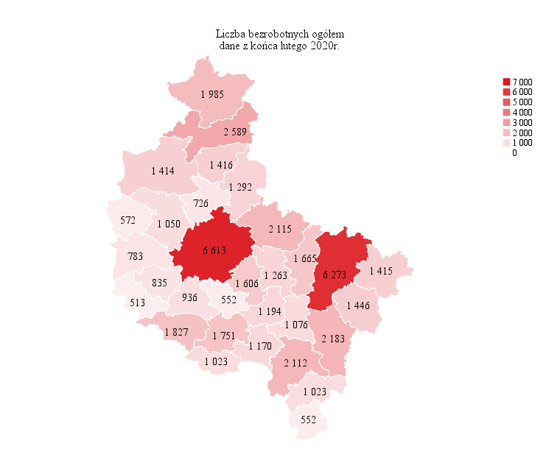
Powrót do spisu tabel

M2
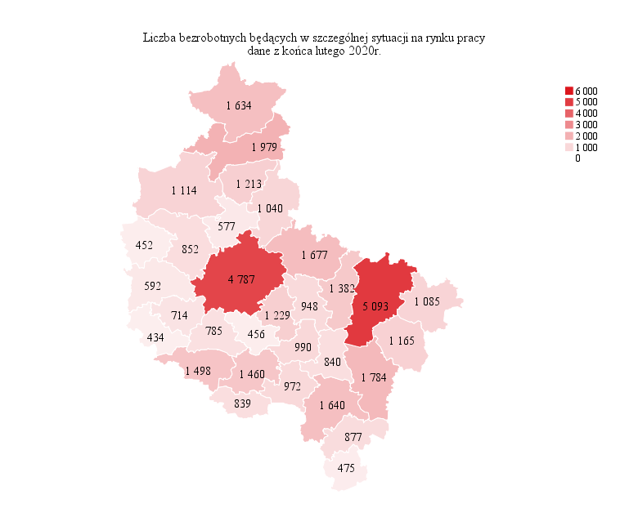
Powrót do spisu tabel

M3
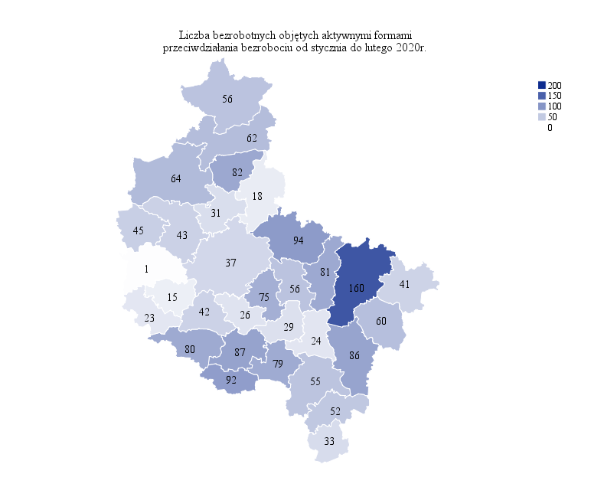
Powrót do spisu tabel

M4
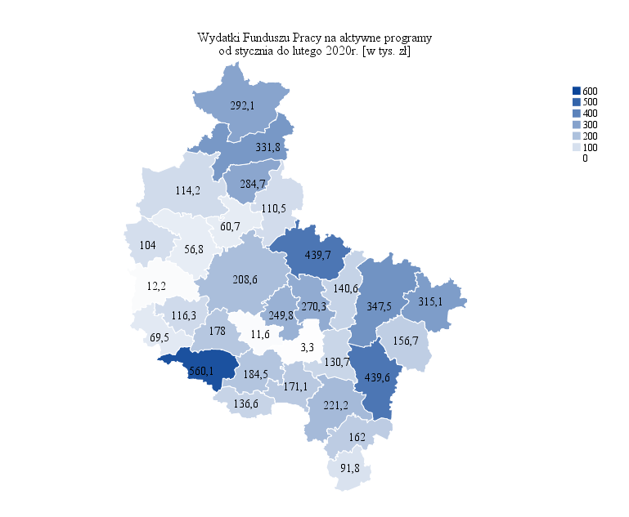
Powrót do spisu tabel

M5

Powrót do spisu tabel

M6
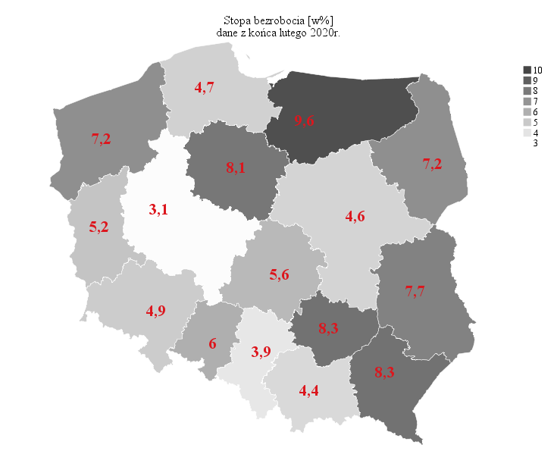
Powrót do spisu tabel

